Diagnostico 2022
Código: 1GD-FR-0020 |  |  |  |  |  |  | PROCESO DE GESTIÓN DOCUMENTAL |  |  |  |  |  |  |  |  | POLICÍA NACIONAL

Fecha: 04/07/2018 |  |  |  |  |  |  | DIAGNÓSTICO INTEGRAL PARA LOS ARCHIVOS DE LA POLICÍA NACIONAL
Versión: 0

CIUDAD: Bogotá D.C |  |  |  |  |  |  |  |  |  | FECHA ELABORACIÓN DEL DIAGNÓSTICO |  |  |  |  |  |  | 7 |  | 2 |  |  | 2022
RESPONSABLE DEL DILIGENCIAMIENTO: TEA-19. Luis eduardo unigarro pulido
A. IDENTIFICACIÓN
CÓDIGO Y NOMBRE DE LA UNIDAD: 8. Dirección Administrativa y Financiera
FECHA DE CREACIÓN DE LA UNIDAD: 01/10/1998 |  |  |  |  |  |  |  |  |  | ACTO ADMINISTRATIVO DE CREACIÓN DE LA UNIDAD: Resolución 02878 de 01/10/1998
DIRECCIÓN DE LA UNIDAD: Carrera 59 26-21 CAN |  |  |  |  |  |  |  |  |  | ACTO ADMINISTRATIVO VIGENTE DE LA UNIDAD: Resolución 01387 de 04/04/2014
CORREO ELECTRÓNICO DE LA UNIDAD: diraf.jefat@policia.gov.co |  |  |  |  |  |  |  |  |  | TELÉFONO: 5159000 |  |  |  |  |  |  |  | IP: 9113
A.1 DIRECTOR, COMANDANTE O JEFE DE LA UNIDAD:
NOMBRE: |  |  | Henry Armando Sanabria Cely
GRADO: |  |  | Mayor general
CARGO: |  |  | Director Administrativo y Financiero
TIEMPO EN EL CARGO:
A.2 ADMINISTRACIÓN DEL ARCHIVO
Jefe Grupo de Gestión Documental
NOMBRES Y APELLIDOS: Óscar Camilo Correal Sarmiento |  |  |  |  |  |  |  |  |  | CAPACITACIÓN O CURSOS EN GESTIÓN DOCUMENTAL Y ARCHIVÍSTICA
GRADO: Intendente |  |  |  |  |  |  |  |  |  | 1
CARGO: Jefe de Gestion Documental Diraf |  |  |  |  |  |  |  |  |  | 2
TIEMPO EN EL PROCESO DE GESTIÓN DOCUMENTAL: |  |  |  |  |  |  |  |  |  | 3
TIEMPO EN LA INSTITUCIÓN: |  |  |  |  |  |  |  |  |  | 4
CORREO INSTITUCIONAL: |  |  |  |  |  |  |  |  |  | 5
No. CELULAR: |  |  |  |  |  |  |  |  |  | 6
IP DE LA OFICINA Y/O GRUPO: 9013 |  |  |  |  |  |  |  |  |  | 7
CONDICIÓN MÉDICO LABORAL: |  |  |  |  |  |  |  |  |  | 8
Funciones del Jefe Grupo de Gestión Documental
1 | Recepcionar, distribuir y tramitar oportunamente la documentación que se origine o allegue a la unidad.
2 | Administrar el procedimiento del archivo central de la unidad y la aplicación de las tablas de retención documental de conformidad con la normatividad vigente.
3 | Mantener la reserva y confidencialidad frente al manejo de la documentación.
4 | Responder por la integridad, autenticidad, veracidad y fidelidad de la información del patrimonio documental de la unidad.
5 | Cumplir con la normatividad expedida por el Archivo General de la Nación y demás entes que controlan el manejo y buen uso de la documentación.
6 | Verificar y controlar la adecuada organización de los archivos de gestión de la unidad que permitan atender de manera oportuna los requerimientos de las entidades y los ciudadanos.
7 | Administrar el archivo de gestión documental relacionado con los actos administrativos de la Dirección Administrativa y Financiera, garantizado su disposición para consulta y conservación.
8 | Proyectar las modificaciones o actualizaciones de las tablas de retención documental cuando se requiera, para el trámite al Archivo General de la Policía Nacional.
9 | Administrar el sistema archivístico mediante acciones de evaluación, seguimiento y mecanismos de mejoramiento continuo acorde con las políticas organizacionales y con el Sistema de Gestión de la Calidad.
10 | Difundir y propender por la aplicación e implementación de las Tablas de Retención Documental en las dependencias de la unidad.
11 | Orientar y liderar la recuperación de los fondos acumulados en los archivos de las dependencias de la unidad, con el fin de prepararlos para transferirlos acorde con la normatividad vigente.
12 | Implantar y fortalecer la cultura archivística a partir de estrategias de capacitación y sensibilización.
13 | Las demás que le sean asignadas de acuerdo con la ley, los reglamentos o la naturaleza de su cargo.
Responsable Archivo Central
NOMBRES Y APELLIDOS: Fredy Alexander Caro Páez |  |  |  |  |  |  |  |  |  | CAPACITACIÓN O CURSOS EN GESTIÓN DOCUMENTAL Y ARCHIVÍSTICA
GRADO: Subintendente |  |  |  |  |  |  |  |  |  | 1
CARGO: Responsable de Archivo |  |  |  |  |  |  |  |  |  | 2
TIEMPO EN EL PROCESO DE GESTIÓN DOCUMENTAL: |  |  |  |  |  |  |  |  |  | 3
TIEMPO EN LA INSTITUCIÓN: |  |  |  |  |  |  |  |  |  | 4
CORREO INSTITUCIONAL: |  |  |  |  |  |  |  |  |  | 5
No. CELULAR: |  |  |  |  |  |  |  |  |  | 6
No IP DE LA OFICINA Y/O GRUPO: 9013 |  |  |  |  |  |  |  |  |  | 7
CONDICIÓN MÉDICO LABORAL: |  |  |  |  |  |  |  |  |  | 8
Funciones del Responsable Archivo Central
1 | Revisar los parámetros establecidos en gestión documental con el fin de garantizar los niveles de seguridad y confidencialidad de la información.
2 | Llevar el control de la entrada y salida de documentos que se encuentren bajo su responsabilidad siguiendo los procedimientos establecidos con el fin de prevenir la pérdida de información.
3 | Revisar los conceptos técnicos sobre gestión documental emitidos por el grupo con el fin de que cumplan con las directrices de la Institución y estatal.
4 | Realizar el procedimiento transferencias primarias y secundarias según sea el caso, de acuerdo con la normatividad vigente.
5 | Realizar el procedimiento de consulta o prestamo de documentos.
6 | Mantener la reserva y confidencialidad frente al manejo de la documentación.
7 | Responder por la integridad, autenticidad, veracidad y fidelidad de la información del archivo central de la unidad.
TALENTO HUMANO
GRADO | APELLIDOS Y NOMBRES |  |  |  |  | CÉDULA | CARGO ACTUAL | No. De Celular | TIEMPO DE SERVICIO EN LA UNIDAD |  |  | TIEMPO EN EL PROCESO DE GESTIÓN DOCUMENTAL |  |  | NIVEL ACADÉMICO |  |  |  |  | CONDICIÓN MÉDICO LABORAL
 |  |  |  |  |  |  |  |  | Años | Meses | Días | Años | Meses | Días
IT. | Correal Sarmiento Óscar Camilo |  |  |  |  |  | Jefe de Gestión Documental
SI. | Caro Páez Fredy Alexánder |  |  |  |  |  | Responsable de Archivo
PT. | Riveros Méndez Carlos Mario |  |  |  |  |  | Radicador
PT. | Ladino Ardila Edwin Ferney |  |  |  |  |  | Auxiliar de Archivo
PT. | Cristancho Rojas Fabio Enrique |  |  |  |  |  | Estafeta
TEA-19. | Unigarro Pulido Luis Eduardo |  |  |  |  |  | Auxiliar de Archivo
APA-12. | Sierra Ávila Luz Elvira |  |  |  |  |  | Auxiliar de Archivo
APA-12. | Ortiz Pérez Milton Cesar |  |  |  |  |  | Auxiliar de Archivo
APA-10. | Villalba Bejarano Miguel Ángel |  |  |  |  |  | Auxiliar de Archivo
ADS-10. | Gúzman Gúzman Ana Piedad |  |  |  |  |  | Auxiliar de Archivo
ADS-10. | Moreno Aguilar Emilia Esperanza |  |  |  |  |  | Auxiliar de Archivo
ADS-10. | Orjuela Álvarez María del Pilar |  |  |  |  |  | Auxiliar de Archivo
ADS-10. | Martínez Tabio Ana Jaqueline |  |  |  |  |  | Auxiliar de Archivo
A.3 NIVEL Y TIPO DE ARCHIVO
 |  |  |  |  |  | Asesor |  | Control |  | Operativo |  |  |  | Administrativo |  |  |  |  | Docente
 |  |  |  |  |  |  |  |  |  |  |  |  |  | X
JURISDICCIÓN |  |  |  |  |  | Dirección |  |  | Oficina Asesora |  |  | Región |  | Metropolitana |  | Departamento |  |  | Escuela de Policía |  |  |  | Centro de Instrucción
...
 |  |  |  |  |  |  |  |  |  |  |  |  | Ubicación Especifica |  |  | Ubicación Geográfica
 |  |  |  |  |  |  |  |  |  |  |  |  |  |  |  | Zona |  | Punto cardinal |  |  | Unidad Administrativa
 |  |  |  |  |  |  |  |  |  |  |  |  | Independiente de la sede principal de la unidad (Externa) |  |  | Urbana |  | Sur |  |  | Barrio
...
Ninguna
 |  |  |  |  |  |  |  |  |  |  |  |  |  | Inmediaciones / áreas colindantes |  |  |  | Situaciones de Riesgo Detectadas
 |  |  |  |  |  |  |  |  |  |  |  |  |  | Armerillos, Almacén de Intendencia, Restaurante, Comedores, Talleres, Áreas de bosques |  |  |  | Grietas, hundimientos
...
 |  |  |  |  |  |  |  |  |  |  |  | Laboratorio de Microfilmación |  |  | Laboratorio de Digitalización |  |  |  | Área de Cuarentena (Biodeterioro)
 |  |  |  |  |  |  |  |  |  |  |  |  | Área en m² |  |  | Área en m² |  |  |  |  | Área en m²
 |  |  |  |  |  |  |  |  |  |  |  |  | NO TIENE |  |  | NO TIENE |  |  |  |  | NO TIENE
 |  |  |  |  |  |  |  |  |  |  |  |  |  |  | 1 | Total de m² asignados |  |  |  | 85 m2 en total, distribuidos así: Deposito (75 m2) Consulta (5 m2) Oficina (5 m2)
...
 |  |  |  |  |  |  |  |  |  |  |  |  | Señalética, rutas de evacuación, plan de contingencia frente a desastres |  | El Archivo de la Unidad cuenta con sistema de señalización
 |  |  |  |  |  |  |  |  |  |  |  |  |  |  | No se cuenta con señalética
 |  |  |  |  |  |  |  |  |  |  |  |  |  |  | Se cuenta con plan de emergencia y contingencia
 |  |  |  |  |  |  |  |  |  |  |  |  |  |  | No cuenta con plan de emergencia para los archivos
...
B1. DATOS GENERALES Y UBICACIÓN DEL DEPÓSITO DE ARCHIVO
B.5 EQUIPOS Y ENSERES
Accesorio |  |  |  |  | Cantidad |  |  |  | Accesorio |  |  |  |  | Cantidad | Accesorio |  |  |  |  |  |  | Cantidad
Cuenta con extintores CO2 (cuantos): |  |  |  |  | 0 |  |  |  | Termohigrómetros |  |  |  |  | 2 | Puestos de Trabajo |  |  |  |  |  |  | 4
Cuenta con extintores Multipropósito(cuantos): |  |  |  |  | 5 |  |  |  | Equipos de computo |  |  |  |  | 4 | Teléfonos |  |  |  |  |  |  | 0
Cuenta con extractores de aire (cuantos): |  |  |  |  | 0 |  |  |  | Escáneres |  |  |  |  | 3 | Unidades de Conservación (Cajas) |  |  |  |  |  |  | 5900
Cuenta con sensores de movimiento: |  |  |  |  | 0 |  |  |  | Impresoras |  |  |  |  | 1 | Unidades de Conservación (Carpetas) |  |  |  |  |  |  | 29500
Deshumidificadores |  |  |  |  | 0 |  |  |  | Fotocopiadoras |  |  |  |  | 1 | Equipos de Microfilmación |  |  |  |  |  |  | 0
Otros, cuales? |  |  |  |  | No aplica
EVIDENCIA FOTOGRÁFICA
SE DEBERÁ ANEXAR FOTOGRAFÍAS QUE DEN CUENTA DE LAS CONDICIONES TÉCNICAS MÍNIMAS QUE PRESENTA LA ESTRUCTURA DEL ARCHIVO, EQUIPAMIENTO Y MOBILIARIO, ESTANTERÍA, SEÑALÉTICA Y SEGURIDAD, LAS ÁREAS COLINDANTES Y EL ESTADO DE LA INFORMACIÓN ADMINISTRADA POR LA UNIDAD
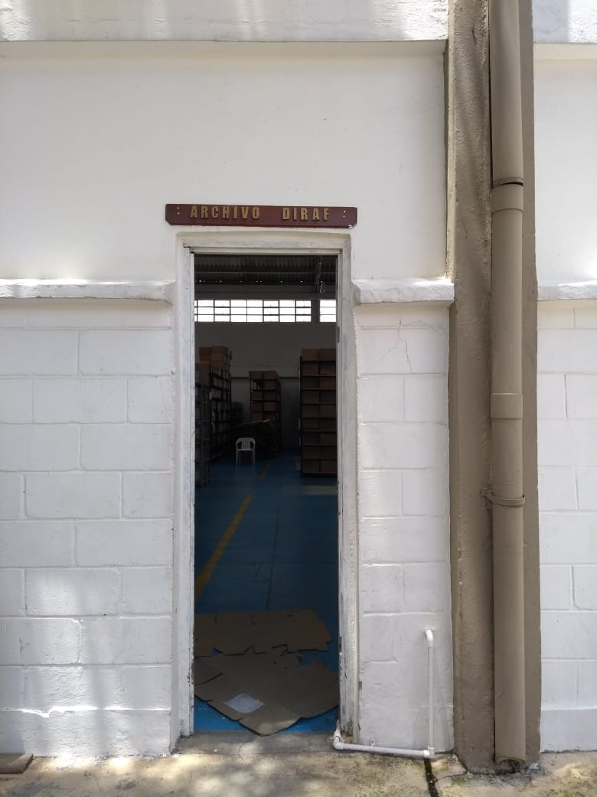
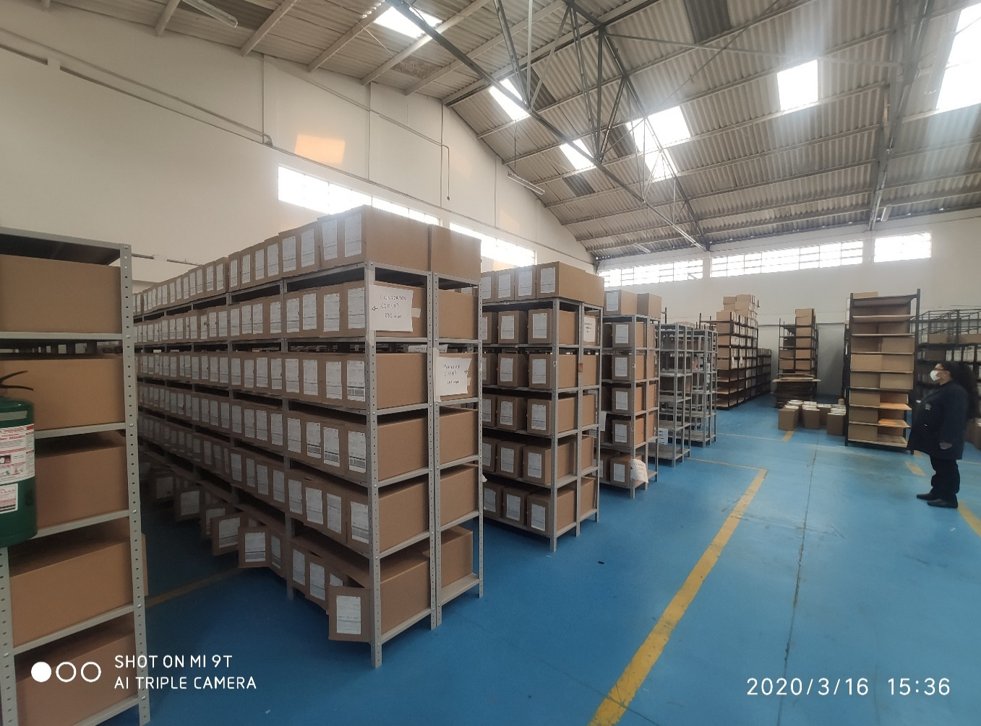
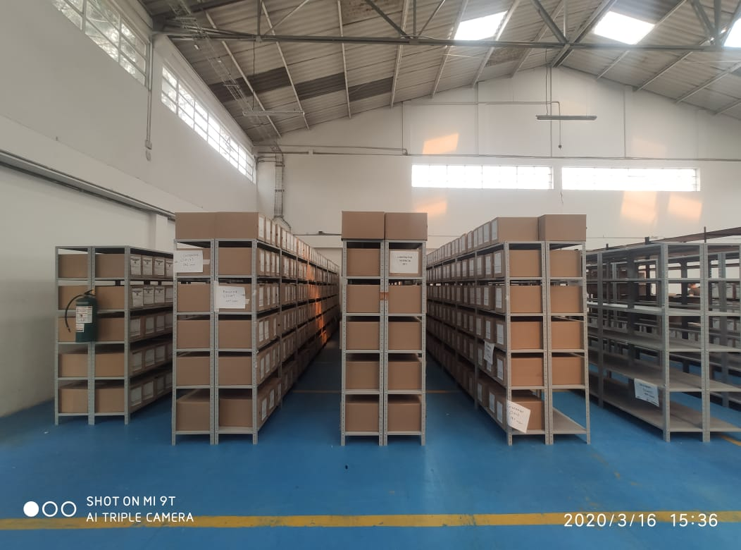
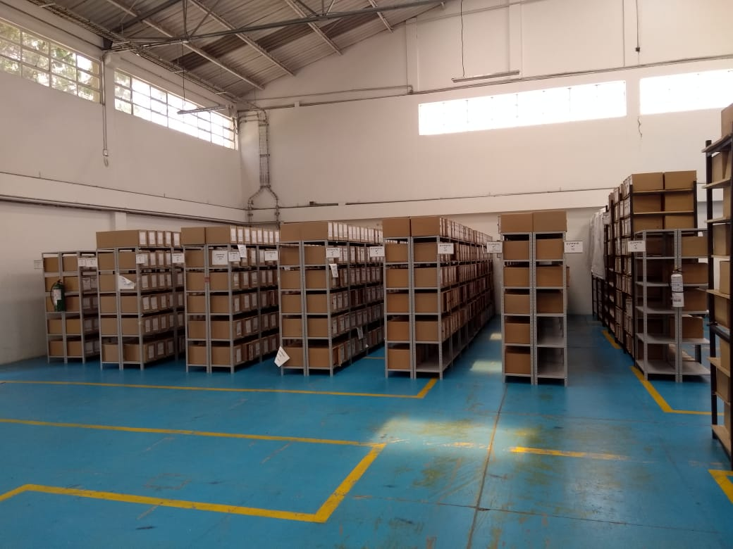

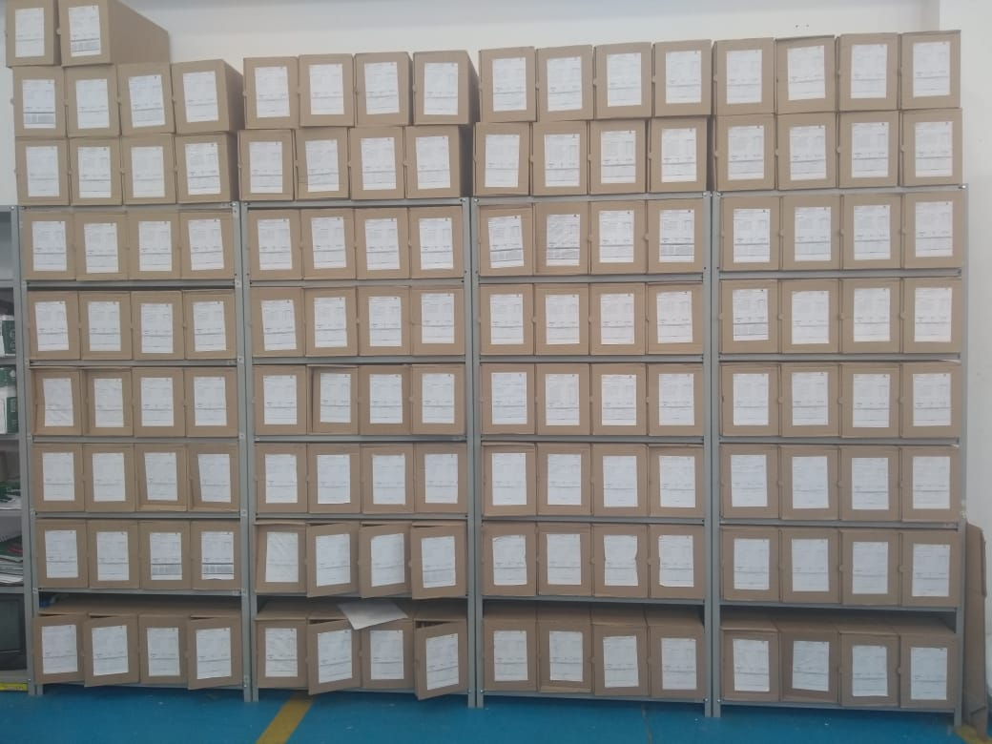
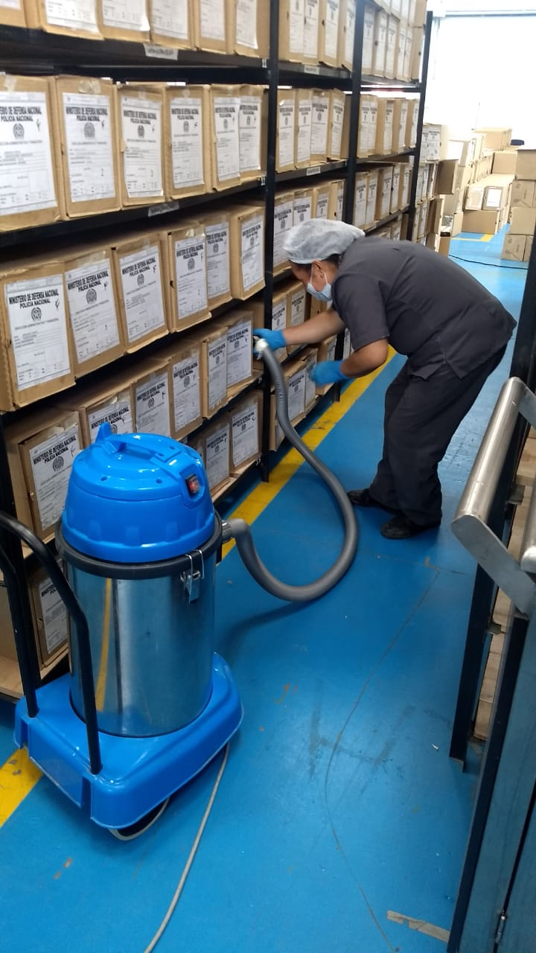
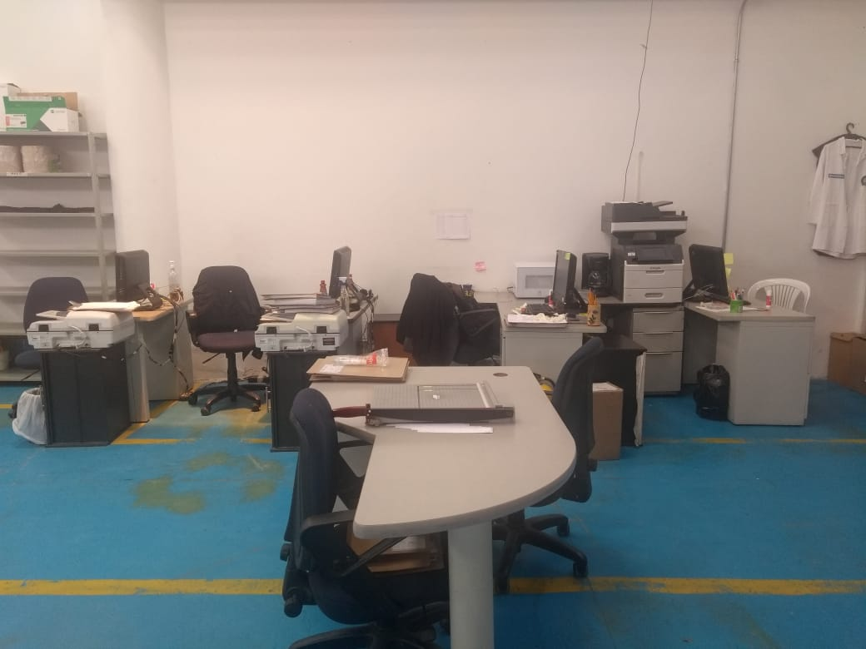
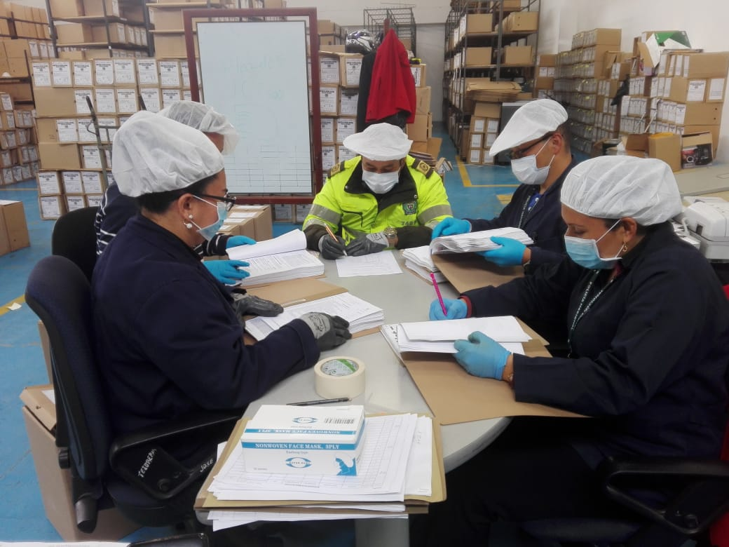
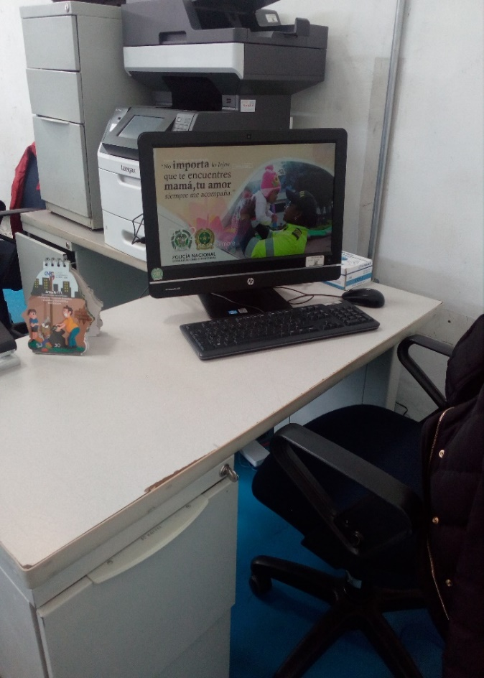

C. CARACTERÍSTICAS DE LA DOCUMENTACIÓN
IDENTIFICACIÓN DEL FONDO ACUMULDADO O DOCUMENTAL
UNIDAD POLICIAL |  |  |  |  |  |  | Archivo central Diraf |  |  |  | DEPENDENCIA PRODUCTORA: |  |  |  | Diraf
ACERVO DOCUMENTAL
Fechas Extremas Acervo Documental |  |  |  |  |  | Cantidades de Unidades de Conservación Cajas |  | Cantidad Soporte Documental
Fecha Inicial |  | 18 | 1 | 1956 |  | 1071 |  | Archivo de Gestión | Papel (carpetas) | Análogo | Digital | Planos | Libros | Videos | Fotografías |  | Cintas |  | Microfilmes |  | Magnéticos y ópticos |  | Pergaminos
fecha final |  | 31 | 12 | 2004 |  |  |  |  | SI | No aplica | SI | SI | SI | No aplica | No aplica |  | No aplica |  | No aplica |  | No aplica |  | No aplica
Fecha Inicial |  | 8 | 9 | 1981 |  | 1347 |  | Archivo Central | Papel (carpetas) | Análogo | Digital | Planos | Libros | Videos | Fotografías |  | Cintas |  | Microfilmes |  | Magnéticos y ópticos |  | Pergaminos
fecha final |  | 31 | 12 | 2004 |  |  |  |  | SI | No aplica | SI | SI | SI | No aplica | No aplica |  | No aplica |  | No aplica |  | No aplica |  | No aplica
Fecha Inicial |  | No aplica | No aplica | No aplica |  | No aplica |  | Archivo Intermedio | Papel (carpetas) | Análogo | Digital | Planos | Libros | Videos | Fotografías |  | Cintas |  | Microfilmes |  | Magnéticos y ópticos |  | Pergaminos
...
C1. ASPECTOS ARCHIVÍSTICOS
2017 |  | Archivo Central |  |  | Cronológica | NO
2018 |  | Archivo Central |  |  | Cronológica | NO
C3. ELIMINACIÓN DOCUMENTAL
Vigencia |  | Clase de Archivo |  |  | Ha realizado Eliminación documental
 |  | Elija la opción correspondiente, de acuerdo al archivo que se encuentre administrando |  |  | SI | NO
...
C1. ASPECTOS ARCHIVÍSTICOS
1981-2017 |  | Archivo Central |  |  | X

EVIDENCIA FOTOGRÁFICA
SE DEBERÁ ANEXAR FOTOGRAFÍAS QUE DEN CUANTA DE LA ELIMINACIÓN DOCUMENTAL REALIZADA
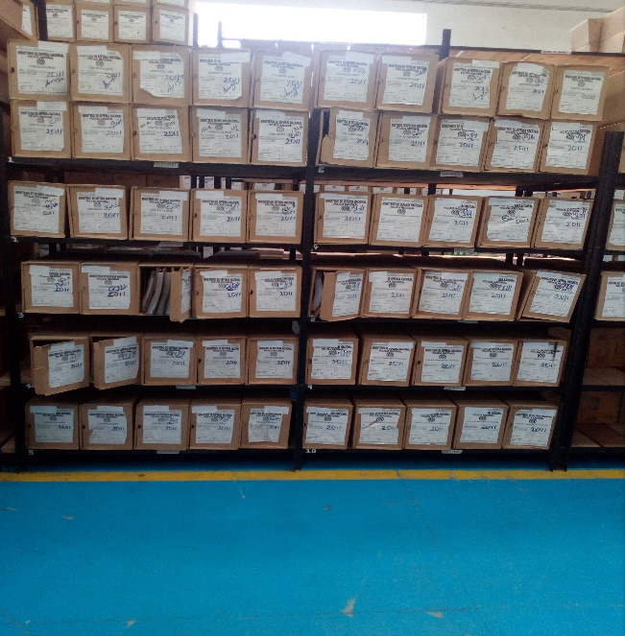 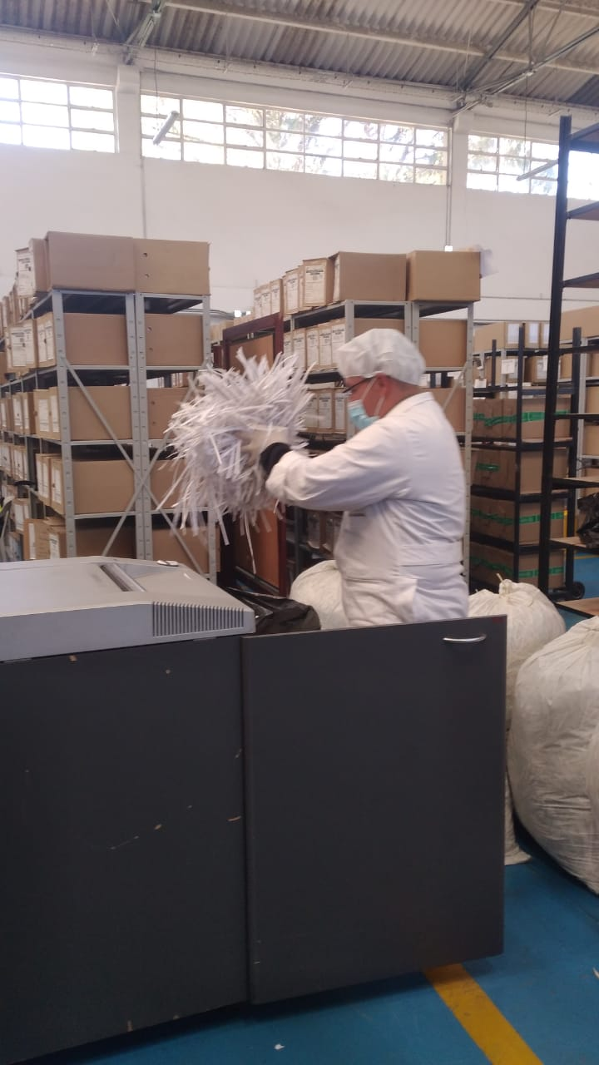 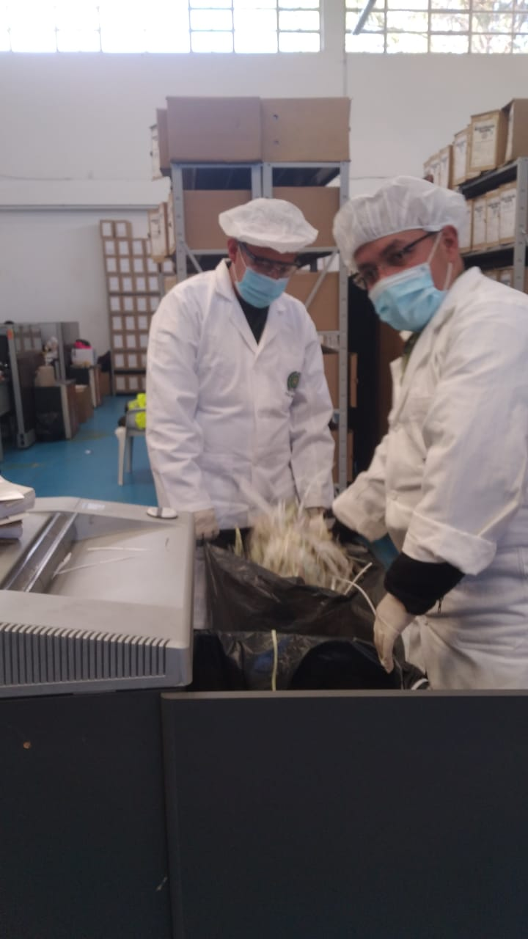 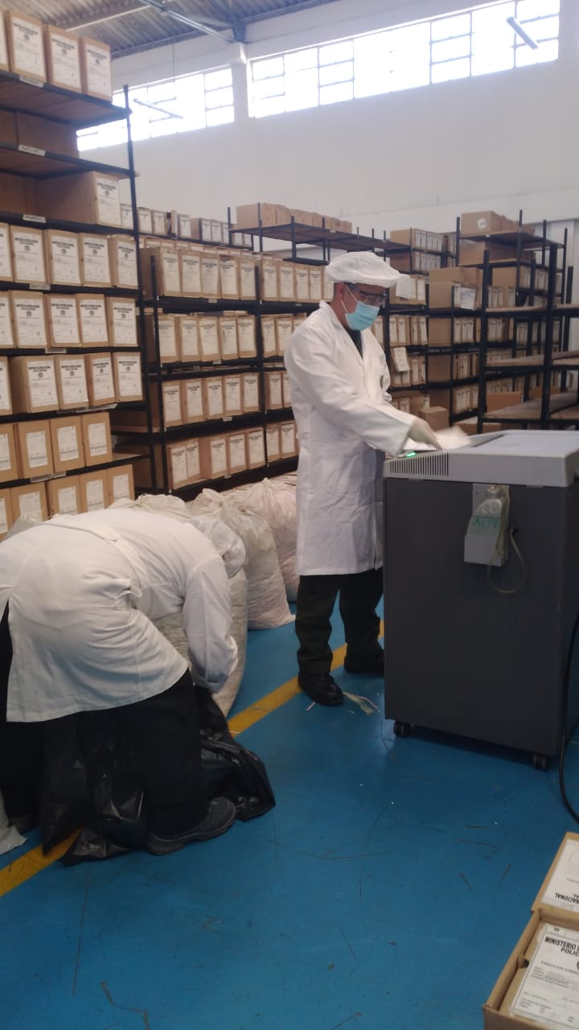 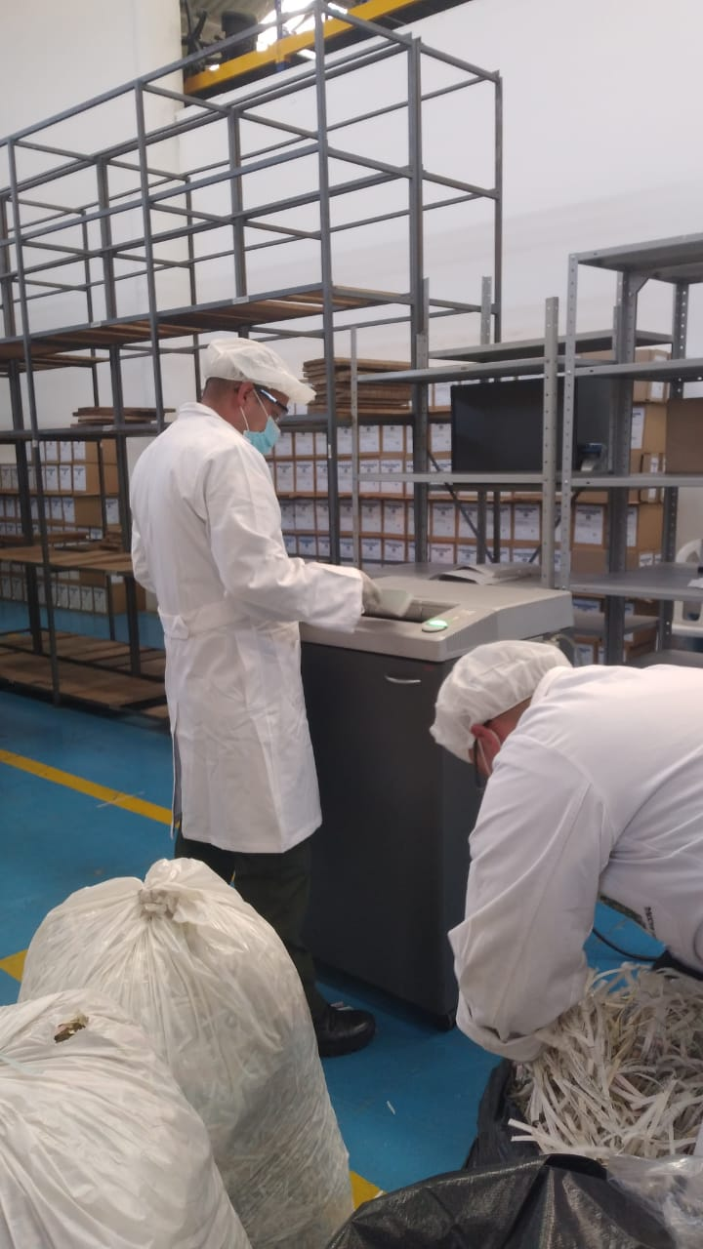 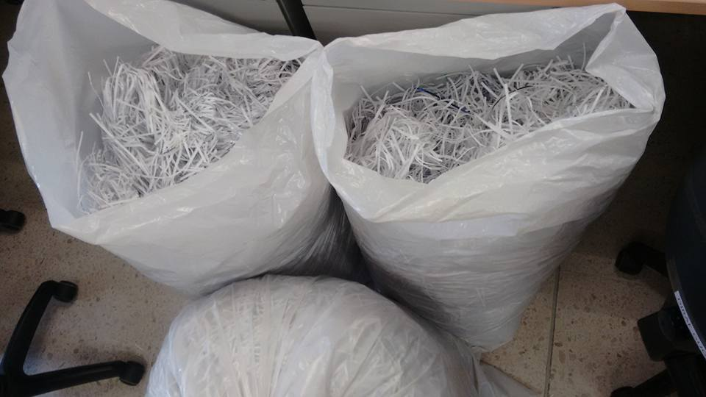 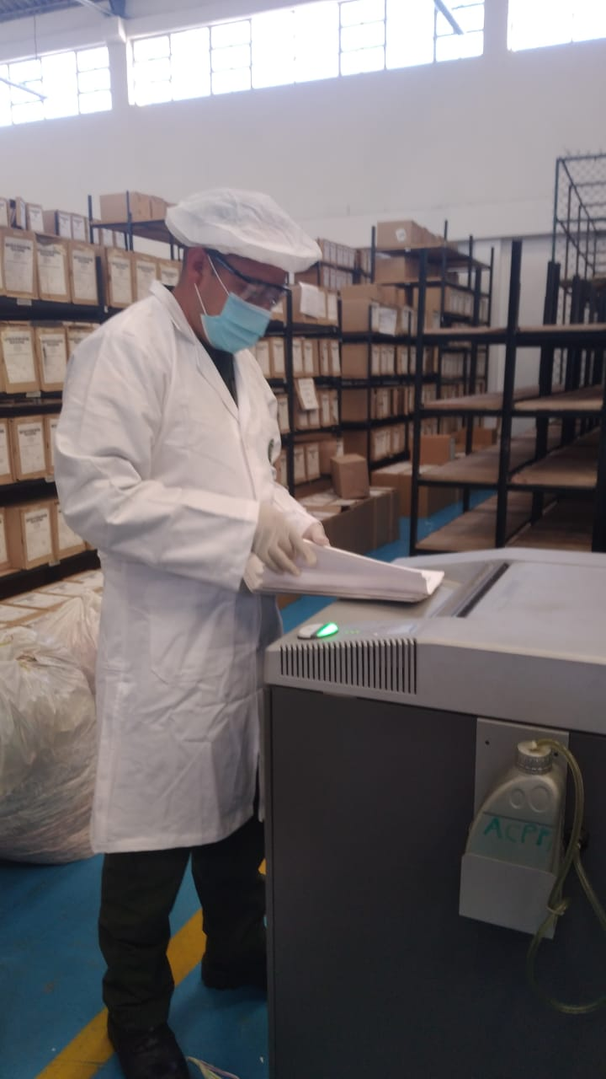 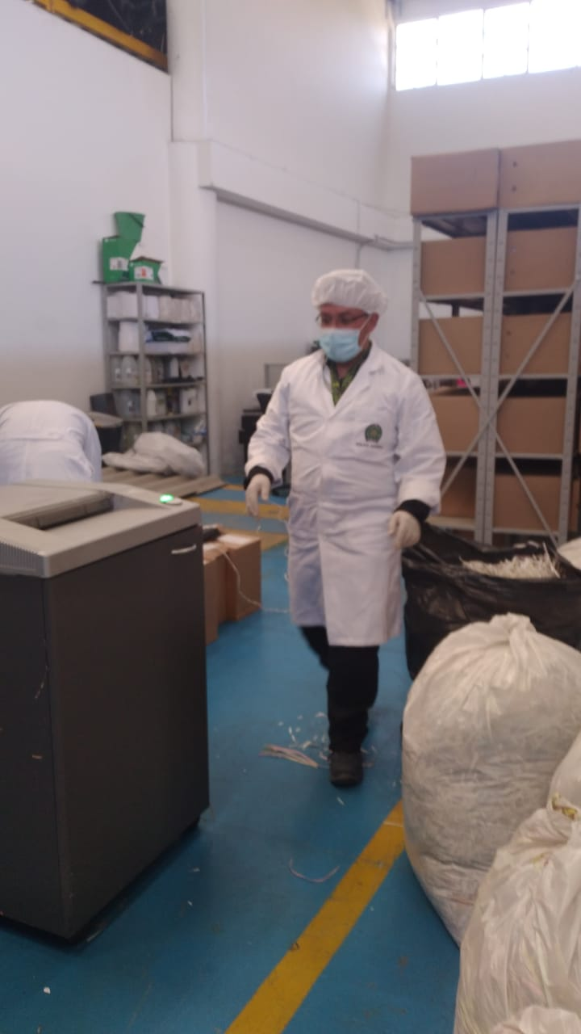
...
4. Monitoreo y control de condiciones ambientales. |  |  |  |  |  |  | Archivo Central |  |  | Control de Condiciones Ambientales: 1) Evaluar y controlar el entorno climático y microclimático: luz, temperatura, humedad relativa, ventilación y contaminantes atmosféricos para proteger la documentación y adoptar medidas correctivas según los parámetros indicados en el programa. 2) Realizar los registros de mediciones de control ambiental según los parámetros indicados en el programa 3) Utilizar filtros de control UV, persianas, ventiladores, sistemas naturales o artificiales de climatización, filtros de polvo, utilización de los instrumentos necesarios para el desarrollo del control ambiental. |  |  | Cuarto trimestre 2021: Comunicación oficial GS-2021-043172-DIRAF de fecha 23/12/2021 "informe programa de monitoreo y control de condiciones ambientales archivos". Primer trimestre 2022: actividad en desarrollo, evidencia programada para el mes de marzo 2022. |  |  | Trimestral |  |  |  |  | Ninguna
5. Almacenamiento y Realmacenamiento. |  |  |  |  |  |  | Archivo Central |  |  | Actividades sobre el material para la producción documental y almacenamiento. 1) Adquirir unidades que respondan a las necesidades particulares 2) Realizar las actividades correctivas de reemplazo de las unidades de conservación que presenten un desgaste o deterioro considerable que pongan en riesgo la conservación de la documentación según los parámetros indicados en el programa 3) Establecer parámetros para la compra de unidades de conservación y demás elementos teniendo en cuenta material y soporte documental (dimensiones, resistencia de los materiales, diseño de las unidades, recubrimiento interno, acabados, etc.), compra, adecuación y mantenimiento de unidades de almacenamiento y conservación que cumplan con los estándares de calidad establecidos por el Archivo General de la Nación. |  |  | Informe anual 2021: Comunicación Oficial GS-2021-020797-DIRAF de fecha 25/06/2021 "informe programa almacenamiento y realmacenamiento archivos - SIC" Informe anual 2022: actividad en desarrollo, evidencia programada para el segundo semestre 2022. |  |  | Anual |  |  |  |  | Ninguna

6. Prevención de emergencias y atención de desastres. |  |  |  |  |  |  | Archivo Central |  |  | Sensibilización, prevención de emergencias y atención de desastres en archivos. 1) Elaborar el plan de atención de emergencias y atención de desastres para archivos y reacción en caso de siniestros. 2) Sensibilizar al personal de la unidad respecto a los diferentes procedimientos a realizarse respecto a la conservación del patrimonio documental en el evento de una emergencia natural o antropogénica según los parámetros indicados en el programa. 3) Aplicar los procedimientos más adecuados sobre la documentación, en el evento de presentarse emergencias o desastres naturales o antropogénicos, según los parámetros indicados en el programa. |  |  | Segundo semestre 2021: ACTA 052 DIRAF-GUGED "Socialización Plan de prevención de emergencias". Primer semestre 2022: Actividad en desarrollo, evidencia programada para el mes de junio 2022. |  |  | Semestral |  |  |  |  | Ninguna
7. Plan de Preservacion Digital a largo Plazo. |  |  |  |  |  |  | Archivo Central |  |  | Preservación de la información digital a largo plazo. 1) Las unidades de la Policía que tengan el deber de preservar la información digital o electrónica en bases de datos o similares, deberán estandarizar los procedimientos de uso y conservación de la misma según lo dispuesto por la Oficina de Telematica de la Policía Nacional, con el propósito de asegurar la preservación en el tiempo de la información digital o electrónica, independientemente de la forma o almacenamiento en el que se encuentre. 2) Realizar procedimientos de respaldo de la información digital o electrónica, back up o migración según los parámetros indicados en el programa. 3) El manejo y disposición de la información electrónica y/o digital debe cumplir con los parámetros técnicos y de seguridad y exigidos por parte del Archivo General Nacional (AGN), normas técnicas colombianas (NTC) o normas ISO internacionales. |  |  | Informe anual 2021: Comunicación oficial GS-2021-043176-DIRAF de fecha 23/12/2021 "Informe programa N°7 del Sistema Integrado de Conservación - SIC" Informe anual 2022: actividad en desarrollo, evidencia programada para el segundo semestre 2022. |  |  | Anual |  |  |  |  | Ninguna

EVIDENCIA FOTOGRÁFICA
SE DEBERÁ ANEXAR FOTOGRAFÍAS QUE DEN CUANTA DE LAS CONDICIONES DE ORGANIZACIÓN, ADMINISTRACIÓN, CUSTODIA Y CONSERVACIÓN DE LOS ACERVOS DOCUMENTALES
Plan de conservación de preventiva



